טבלת דרישות
 |  |  | 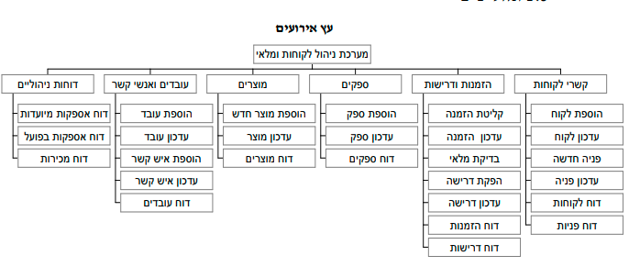

דרישת אב | מס דרישה | דרישת בן (פונקציה) | הסבר לפונקציה (מה) | סעיף תנאי הבדיקה | תנאי בדיקה test condition (איך) | מס תסריט | תסריט הבדיקה test case | מטרה
סל קניות | 1 | כפתור המשך לסל הקניות | בעת לחיצה על הכפתור על המשתמש לעבור למסך ביצוע הזמנה | 1.1 | נכנסים כמשתמש לא רשום | 1 | לוחצים על הכפתור | המשתמש אמור להגיע למסך רישום משתמש קיים
 |  |  |  | 1.2 | נכנסים כמשתמש רשום | 2 | לוחצים על הכפתור | המשתמש אמור להגיע למסך ביצוע הזמנה

 | 2 | כפתור הוספה לסל | כפתור המאפשר להוסיף מוצרים לסל | 2.1 | נכנסים כמשתמש רשום ואז כלא רשום והולכים למסך מוצר או מסך תת קטגוריה | 3 | לוחצים על הכפתור פעם אחת | לוודא כי המוצר נוסף לסל

 |  |  |  | 2.2 | נכנסים כמשתמש רשום ואז כלא רשום והולכים למסך מוצר או מסך תת קטגוריה | 4 | לוחצים על הכפתור פעם נוספת | לוודא כי המוצר התווסף לסל פעמיים

